Polska a UE
Średnie miesięczne ceny skupu mleka surowego

Dane Komisji Europejskiej

KRAJ | I | II | III | IV | V | VI | VII | VIII | IX | X | XI | XII | I-2005 | II | III | IV | V | VI | VII | VIII | IX | X | XI | XII | I-16 | II | III | IV | V | VI | VII | VIII | IX | X | XI | XII | I-17 | II | III | IV | V | VI | VII | VIII | IX | X | XI | XII | I-18 | II | III | IV | V
Francja | 29.220 | 29.040 | 27.180 | 24.740 | 25.750 | 26.440 | 28.420 | 30.560 | 30.770 | 30.400 | 30.160 | 29.770 | 30.840 | 30.260 | 28.460 | 26.590 | 26.180 | 26.720 | 28.190 | 30.520 | 32.650 | 32.4 | 32.5 | 32.1 | 29.1 | 28.9 | 28.0 | 28.4 | 28.8 | 28.7 | 28.4 | 29.4 | 30.2 | 31.6 | 32.3 | 32.7 | 34.2 | 33.3 | 30.5 | 33.6 | 32.4 | 32.3 | 34.0 | 35.0 | 36.6 | 36.2 | 36.4 | 36.0 | 35.3 | 35.0 | 33.9 | 32.3 | 32.4
Niemcy | 28.640 | 28.120 | 27.710 | 27.650 | 27.990 | 27.780 | 27.870 | 28.440 | 29.690 | 30.990 | 31.500 | 30.520 | 27.250 | 26.750 | 26.450 | 26.300 | 26.150 | 26.320 | 26.350 | 26.700 | 28.770 | 34.4 | 34.7 | 34.4 | 28.9 | 28.1 | 27.3 | 25.7 | 24.0 | 23.2 | 23.4 | 24.3 | 26.4 | 30.4 | 33.1 | 33.7 | 34.1 | 34.0 | 33.6 | 33.5 | 33.8 | 34.4 | 35.9 | 37.4 | 39.4 | 40.3 | 40.5 | 40.0 | 36.8 | 34.9 | 34.2 | 33.0 | 32.4
Polska |  |  |  |  | 16.900 | 20.700 | 22.000 | 22.230 | 22.800 | 23.400 | 24.700 | 25.500 | 26.620 | 26.410 | 25.800 | 25.190 | 24.910 | 23.950 | 23.970 | 24.590 | 24.970 | 28.9 | 30.1 | 29.8 | 26.1 | 25.6 | 25.7 | 24.4 | 23.3 | 23.1 | 23.3 | 25.0 | 26.4 | 28.3 | 29.6 | 30.7 | 30.2 | 30.6 | 30.5 | 30.7 | 31.0 | 31.3 | 31.6 | 32.6 | 33.7 | 34.8 | 36.0 | 36.1 | 34.0 | 33.0 | 32.4 | 32.0 | 30.7
Słowacja | 22.510 | 22.790 | 22.970 | 23.010 | 22.260 | 22.610 | 22.680 | 22.610 | 22.870 | 23.350 | 23.880 | 24.430 | 25.110 | 25.110 | 25.280 | 24.530 | 24.610 | 24.290 | 23.730 | 24.180 | 24.370 | 29.3 | 29.9 | 30.6 | 27.5 | 26.8 | 25.9 | 24.7 | 23.7 | 23.2 | 23.1 | 23.4 | 24.2 | 25.8 | 27.1 | 28.3 | 29.2 | 29.5 | 29.5 | 29.8 | 29.9 | 30.0 | 30.5 | 30.9 | 32.0 | 33.1 | 33.6 | 34.0 | 33.7 | 33.0 | 32.4 | 30.9 | 30.7
Czechy | 24.140 | 24.010 | 24.130 | 24.420 | 24.990 | 24.990 | 25.120 | 25.120 | 25.370 | 25.780 | 26.460 | 27.220 | 27.560 | 27.630 | 27.360 | 27.160 | 27.000 | 26.620 | 26.010 | 26.210 | 27.000 | 27.6 | 31.2 | 31.0 | 26.4 | 25.5 | 24.5 | 23.6 | 22.5 | 22.0 | 22.0 | 22.3 | 23.1 | 24.4 | 25.7 | 27.0 | 28.0 | 28.8 | 29.3 | 29.9 | 30.4 | 31.0 | 31.5 | 31.6 | 33.1 | 34.7 | 35.2 | 35.4 | 34.5 | 33.8 | 32.8 | 32.1 | 31.2
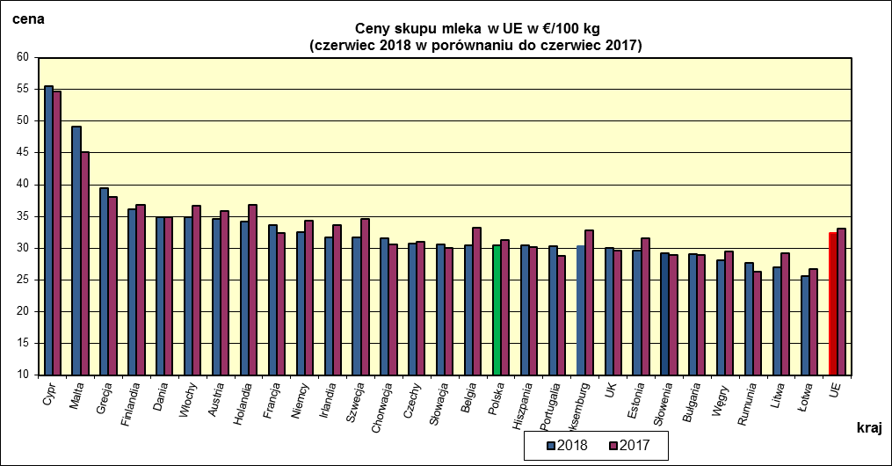
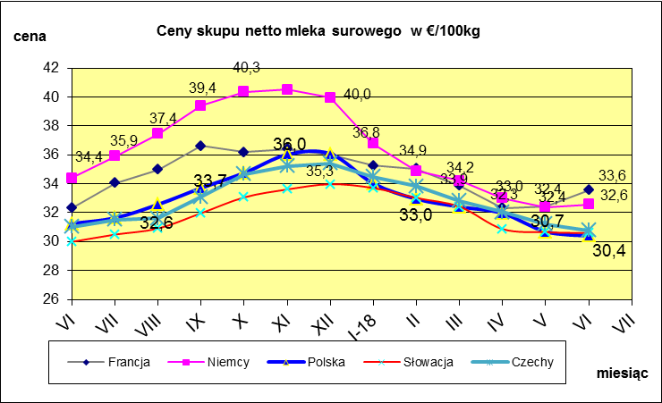
 | dane wstępne |  |  |  |  |  |  |  |  |  |  |  |  |  |  |  |  |  |  |  |  |  | VI-2018 | VI-2017
 |  |  |  |  |  |  |  |  |  |  |  |  |  |  |  |  |  |  |  |  |  | Cypr | 55.49 | 54.67
 |  |  |  |  |  |  |  |  |  |  |  |  |  |  |  |  |  |  |  |  |  | Malta | 49.13 | 45.17
 |  |  |  |  |  |  |  |  |  |  |  |  |  |  |  |  |  |  |  |  |  | Grecja | 39.51 | 38.02
 |  |  |  |  |  |  |  |  |  |  |  |  |  |  |  |  |  |  |  |  |  | Finlandia | 36.06 | 36.76
 |  |  |  |  |  |  |  |  |  |  |  |  |  |  |  |  |  |  |  |  |  | Dania | 34.9 | 34.82
 |  |  |  |  |  |  |  |  |  |  |  |  |  |  |  |  |  |  |  |  |  | Włochy | 34.86 | 36.62
 |  |  |  |  |  |  |  |  |  |  |  |  |  |  |  |  |  |  |  |  |  | Austria | 34.55 | 35.82
 |  |  |  |  |  |  |  |  |  |  |  |  |  |  |  |  |  |  |  |  |  | Holandia | 34.25 | 36.75
 |  |  |  |  |  |  |  |  |  |  |  |  |  |  |  |  |  |  |  |  |  | Francja | 33.56 | 32.32
 |  |  |  |  |  |  |  |  |  |  |  |  |  |  |  |  |  |  |  |  |  | Niemcy | 32.56 | 34.38
 |  |  |  |  |  |  |  |  |  |  |  |  |  |  |  |  |  |  |  |  |  | Irlandia | 31.66 | 33.6
 |  |  |  |  |  |  |  |  |  |  |  |  |  |  |  |  |  |  |  |  |  | Szwecja | 31.63 | 34.54
 |  |  |  |  |  |  |  |  |  |  |  |  |  |  |  |  |  |  |  |  |  | Chorwacja | 31.6 | 30.54
 |  |  |  |  |  |  |  |  |  |  |  |  |  |  |  |  |  |  |  |  |  | Czechy | 30.78 | 31.02
 |  |  |  |  |  |  |  |  |  |  |  |  |  |  |  |  |  |  |  |  |  | Słowacja | 30.59 | 29.99
 |  |  |  |  |  |  |  |  |  |  |  |  |  |  |  |  |  |  |  |  |  | Belgia | 30.44 | 33.19
 | Ceny sprzedaży netto odtłuszczonego mleka w proszku i masła ekstra w blokach*. |  |  |  |  |  |  |  |  |  |  |  |  |  |  |  |  |  |  |  |  | Polska | 30.4 | 31.25
 |  |  |  |  |  |  |  |  |  |  |  |  |  |  |  |  |  |  |  |  |  | Hiszpania | 30.39 | 30.1
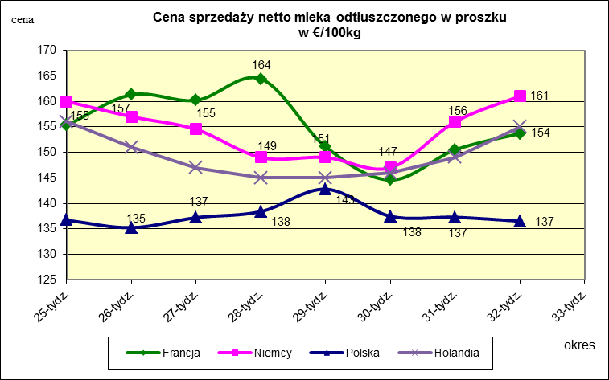
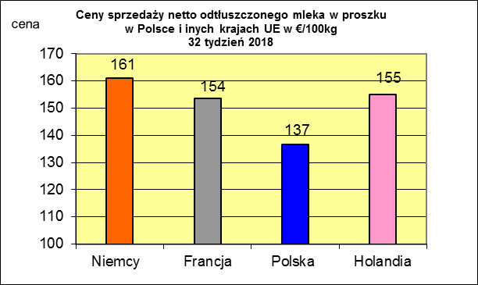
 |  |  |  |  |  |  |  |  |  |  |  |  |  |  |  |  |  |  |  |  |  | Portugalia | 30.36 | 28.74
 |  |  |  |  |  |  |  |  |  |  |  |  |  |  |  |  |  |  |  |  |  | Luksemburg | 30.31 | 32.86
 |  |  |  |  |  |  |  |  |  |  |  |  |  |  |  |  |  |  |  |  |  | UK | 30.03 | 29.64
 |  |  |  |  |  |  |  |  |  |  |  |  |  |  |  |  |  |  |  |  |  | Estonia | 29.65 | 31.55

 |  |  |  |  |  |  |  |  |  |  |  |  |  |  |  |  |  |  |  |  |  | Słowenia | 29.18 | 28.97
 |  |  |  |  |  |  |  |  |  |  |  |  |  |  |  |  |  |  |  |  |  | Bułgaria | 29.04 | 28.98
 |  |  |  |  |  |  |  |  |  |  |  |  |  |  |  |  |  |  |  |  |  | Węgry | 28.07 | 29.51
 |  |  |  |  |  |  |  |  |  |  |  |  |  |  |  |  |  |  |  |  |  | Rumunia | 27.67 | 26.28
 |  |  |  |  |  |  |  |  |  |  |  |  |  |  |  |  |  |  |  |  |  | Litwa | 26.98 | 29.15
 |  |  |  |  |  |  |  |  |  |  |  |  |  |  |  |  |  |  |  |  |  | Łotwa | 25.59 | 26.64
 |  |  |  |  |  |  |  |  |  |  |  |  |  |  |  |  |  |  |  |  |  | UE | 32.37 | 33.13

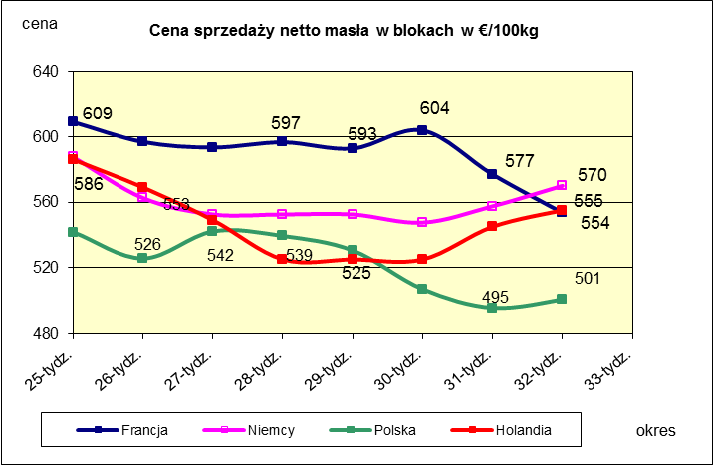
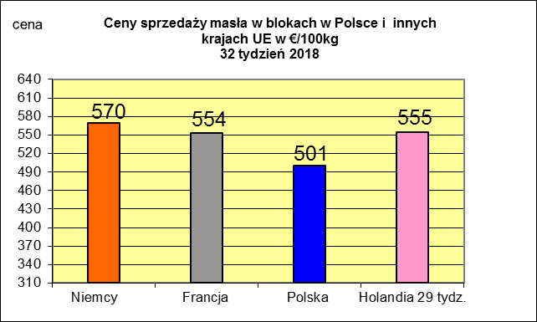
 |  |  |  |  |  |  |  |  |  |  |  |  |  |  |  |  |  |  |  |  |  |  | 2017r. | 2016r.
 |  |  |  |  |  |  |  |  |  |  |  |  |  |  |  |  |  |  |  |  |  | Cypr | 55.88 | 56
 |  |  |  |  |  |  |  |  |  |  |  |  |  |  |  |  |  |  |  |  |  | Grecja | 38.79 | 38.65
 |  |  |  |  |  |  |  |  |  |  |  |  |  |  |  |  |  |  |  |  |  | Holandia | 37.96 | 28.38
 |  |  |  |  |  |  |  |  |  |  |  |  |  |  |  |  |  |  |  |  |  | Szwecja | 37.94 | 30.7
 |  |  |  |  |  |  |  |  |  |  |  |  |  |  |  |  |  |  |  |  |  | Finlandia | 37.63 | 37.2
 |  |  |  |  |  |  |  |  |  |  |  |  |  |  |  |  |  |  |  |  |  | Austria | 37.34 | 31.17
 |  |  |  |  |  |  |  |  |  |  |  |  |  |  |  |  |  |  |  |  |  | Włochy | 37.02 | 31.99
 |  |  |  |  |  |  |  |  |  |  |  |  |  |  |  |  |  |  |  |  |  | Dania | 36.79 | 28.68
 |  |  |  |  |  |  |  |  |  |  |  |  |  |  |  |  |  |  |  |  |  | Irlandia | 36.42 | 28.1
 |  |  |  |  |  |  |  |  |  |  |  |  |  |  |  |  |  |  |  |  |  | Niemcy | 36.41 | 27.38
 |  |  |  |  |  |  |  |  |  |  |  |  |  |  |  |  |  |  |  |  |  | Luksemburg | 35.42 | 28
 |  |  |  |  |  |  |  |  |  |  |  |  |  |  |  |  |  |  |  |  |  | Belgia | 35.05 | 26.7
 |  |  |  |  |  |  |  |  |  |  |  |  |  |  |  |  |  |  |  |  |  | Francja | 34.4 | 30.18
 |  |  |  |  |  |  |  |  |  |  |  |  |  |  |  |  |  |  |  |  |  | Estonia | 32.68 | 23.76
 |  |  |  |  |  |  |  |  |  |  |  |  |  |  |  |  |  |  |  |  |  | Polska | 32.37 | 25.96
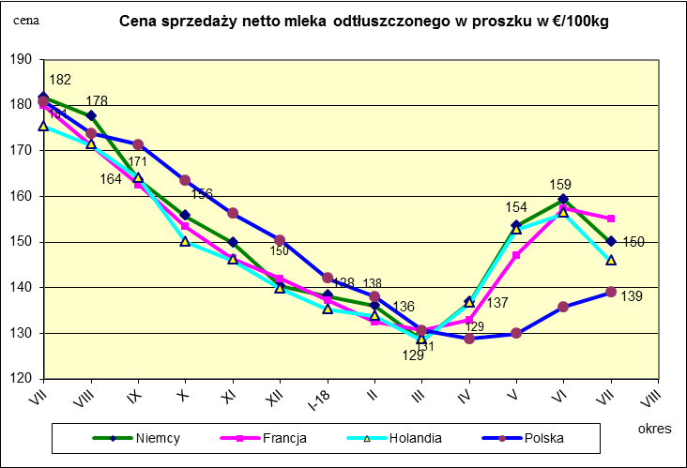
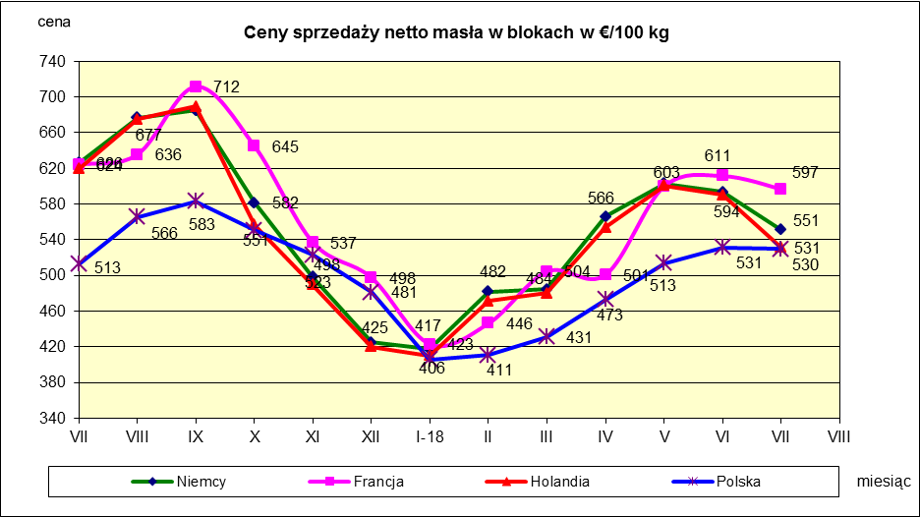
 |  |  |  |  |  |  |  |  |  |  |  |  |  |  |  |  |  |  |  |  |  | UK | 31.89 | 27.18
 |  |  |  |  |  |  |  |  |  |  |  |  |  |  |  |  |  |  |  |  |  | Czechy | 31.59 | 24.08
 |  |  |  |  |  |  |  |  |  |  |  |  |  |  |  |  |  |  |  |  |  | Słowacja | 30.99 | 25.31
 |  |  |  |  |  |  |  |  |  |  |  |  |  |  |  |  |  |  |  |  |  | Hiszpania | 30.96 | 29.12
 |  |  |  |  |  |  |  |  |  |  |  |  |  |  |  |  |  |  |  |  |  | Litwa | 30.61 | 21.72
 |  |  |  |  |  |  |  |  |  |  |  |  |  |  |  |  |  |  |  |  |  | Węgry | 30.48 | 23.8
 |  |  |  |  |  |  |  |  |  |  |  |  |  |  |  |  |  |  |  |  |  | Słowenia | 30.32 | 25.28
 |  |  |  |  |  |  |  |  |  |  |  |  |  |  |  |  |  |  |  |  |  | Łotwa | 29.76 | 21.63
 |  |  |  |  |  |  |  |  |  |  |  |  |  |  |  |  |  |  |  |  |  | Portugalia | 29.68 | 27.77
 |  |  |  |  |  |  |  |  |  |  |  |  |  |  |  |  |  |  |  |  |  | Rumunia | 29.19 | 25.66
 |  |  |  |  |  |  |  |  |  |  |  |  |  |  |  |  |  |  |  |  |  | UE | 34.86 | 28.46

*Źródło:clal.it, FranceAgriMer, prodzuivel.nl

Średnie mies. 2016-2018
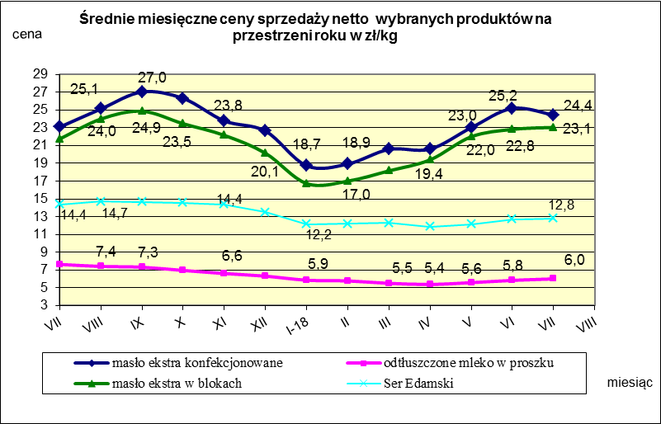

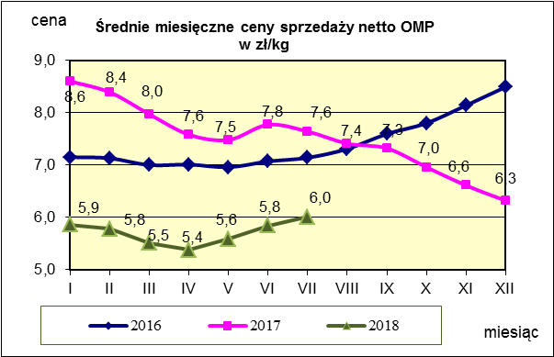
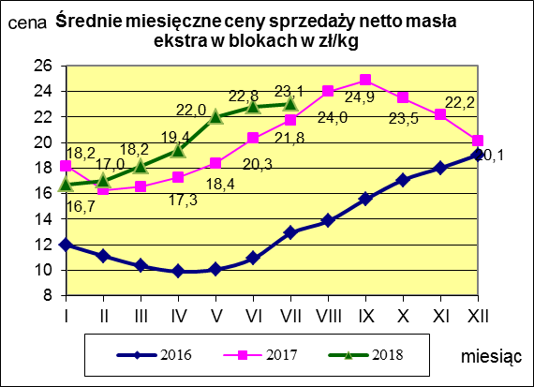
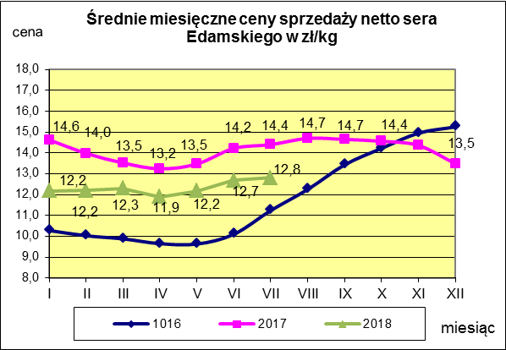

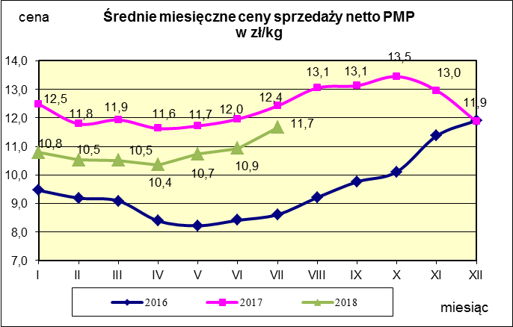
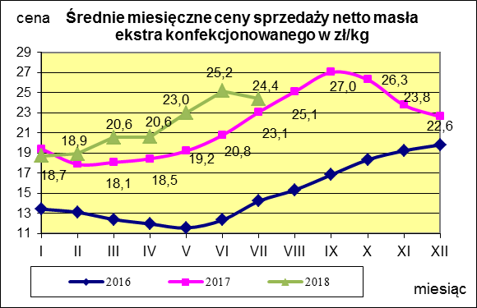
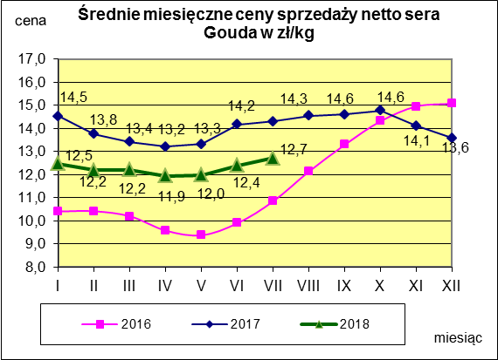

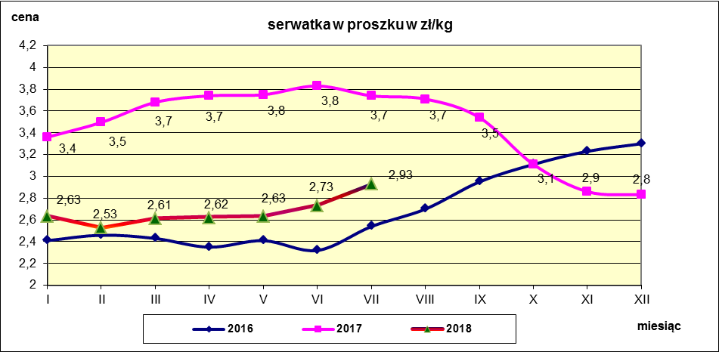

c. sprzedaży sery i twarogi
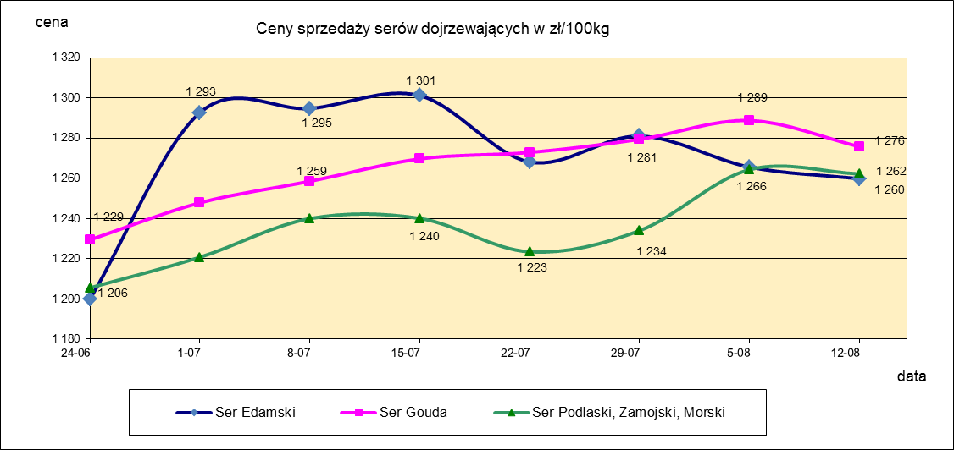
Ceny sprzedaży (NETTO) wybranych produktów mleczarskich za okres: 06-12.08.2018r.
Średnie ceny liczone są jako średnia ważona za 100 kg.
Daty podane w tabelach oznaczają ostatni dzień analizowanego tygodnia (poniedziałek - niedziela)
TOWAR | Rodzaj | POLSKA |  |  | MAKROREGION
 |  |  |  |  | PÓŁNOCNY |  |  | CENTRALNY |  |  | POŁUDNIOWO-WSCHODNI |  |  | ZACHODNI
 |  | Cena [zł/100kg] |  | Tygodn. zmiana | Cena [zł/100kg] |  | Tygodn. zmiana | Cena [zł/100kg] |  | Tygodn. zmiana | Cena [zł/100kg] |  | Tygodn. zmiana | Cena [zł/100kg] |  | Tygodn. zmiana
 |  | 2018-08-12 | 2018-08-05 | ceny [%] | 2018-08-12 | 2018-08-05 | ceny [%] | 2018-08-12 | 2018-08-05 | ceny [%] | 2018-08-12 | 2018-08-05 | ceny [%] | 2018-08-12 | 2018-08-05 | ceny [%]
SERY DOJRZEWAJĄCE | EDAMSKI | 1,259.85 | 1,265.61 | -0.5 | 1,266.23 | 1,269.82 | -0.3 | 1,296.47 | 1,278.48 | 1.4 | nld | nld | - | 1,213.88 | 1,239.57 | -2.1
 | GOUDA | 1,275.77 | 1,288.77 | -1.0 | 1,292.51 | 1,301.68 | -0.7 | 1,259.25 | 1,255.99 | 0.3 | 1,240.50 | 1,283.16 | -3.3 | 1,242.79 | 1,259.77 | -1.3
 | CHEDDAR | 1,380.23 | 1,389.67 | -0.7 | nld | nld | - | nld | nld | - | -- | -- | -- | -- | -- | --
 | EMENTALER | 1,446.33 | 1,441.24 | 0.4 | 1,506.28 | 1,444.52 | 4.3 | nld | nld | - | nld | nld | - | nld | nld | -
 | PODLASKI, ZAMOJSKI, MORSKI | 1,262.22 | 1,264.38 | -0.2 | 1,275.04 | 1,263.25 | 0.9 | nld | nld | - | 1,241.33 | 1,294.95 | -4.1 | nld | nld | -
 | PARMEZAN | -- | nld | - | -- | nld | - | -- | -- | -- | -- | -- | -- | -- | -- | --
 | RADAMER | nld | nld | - | -- | -- | -- | -- | -- | -- | nld | nld | - | -- | -- | --
Ser typu MOZZARELLA |  | 1,530.74 | 1,451.68 | 5.4 | 1,536.69 | 1,463.12 | 5.0 | 1,467.02 | 1,445.07 | 1.5 | 1,362.61 | 1,291.97 | 5.5 | -- | -- | --
Ser typu FETA |  | 1,086.80 | 1,083.47 | 0.3 | nld | nld | - | nld | nld | - | nld | nld | - | -- | -- | --
SERY PLEŚNIOWE |  | 1,990.03 | 2,049.97 | -2.9 | nld | nld | - | -- | -- | -- | -- | -- | -- | 2,176.88 | 2,211.57 | -1.6
SERY i TWAROGI ŚWIEŻE | twaróg min. 40% tł. | 915.65 | 909.41 | 0.7 | 933.16 | 914.72 | 2.0 | 993.86 | 997.03 | -0.3 | 915.68 | 929.49 | -1.5 | 767.21 | 750.37 | 2.2
 | serek granulowany min. 40% tł. | 679.60 | 673.84 | 0.9 | nld | nld | - | nld | nld | - | nld | nld | - | nld | nld | -

c. sprzedaży produkty stałe
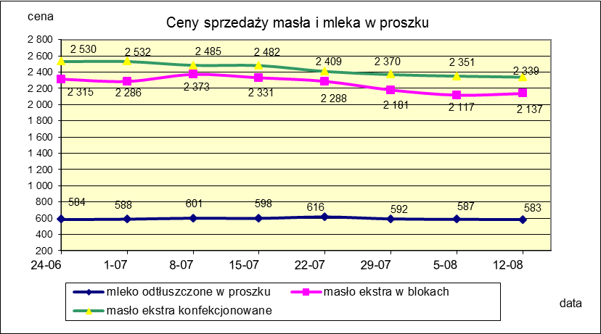
Ceny sprzedaży (NETTO) wybranych produktów mleczarskich za okres: 06-12.08.2018r.
Średnie ceny liczone są jako średnia ważona za 100 kg.
Daty podane w tabelach oznaczają ostatni dzień analizowanego tygodnia (poniedziałek - niedziela)

TOWAR | Rodzaj towaru | POLSKA |  |  | MAKROREGION
 |  |  |  |  | PÓŁNOCNY |  |  | CENTRALNY |  |  | POŁUDNIOWO-WSCHODNI |  |  | ZACHODNI
 |  | Cena [zł/100kg] |  | Tygodn. zmiana | Cena [zł/100kg] |  | Tygodn. zmiana | Cena [zł/100kg] |  | Tygodn. zmiana | Cena [zł/100kg] |  | Tygodn. zmiana | Cena [zł/100kg] |  | Tygodn. zmiana
 |  | 2018-08-12 | 2018-08-05 | ceny [%] | 2018-08-12 | 2018-08-05 | ceny [%] | 2018-08-12 | 2018-08-05 | ceny [%] | 2018-08-12 | 2018-08-05 | ceny [%] | 2018-08-12 | 2018-08-05 | ceny [%]
Masło 82% tł., 16% wody | w blokach | 2,137.25 | 2,117.44 | 0.9 | 2,132.37 | 2,098.26 | 1.6 | 2,234.67 | 2,165.63 | 3.2 | 2,316.81 | 2,093.26 | 10.7 | 2,118.10 | 2,159.58 | -1.9
 | konfekc. | 2,339.04 | 2,351.39 | -0.5 | 2,359.38 | 2,344.87 | 0.6 | 2,312.18 | 2,397.60 | -3.6 | 2,288.41 | 2,275.42 | 0.6 | 2,328.94 | 2,388.63 | -2.5
Masło 80% tł., 16%wody, 2% soli | w blokach | -- | -- | -- | -- | -- | -- | -- | -- | -- | -- | -- | -- | -- | -- | --
Masło | Ogółem | 2,263.48 | 2,289.18 | -1.1 | 2,255.32 | 2,280.55 | -1.1 | 2,303.27 | 2,370.70 | -2.8 | 2,291.61 | 2,256.05 | 1.6 | 2,254.27 | 2,286.54 | -1.4
Mleko w proszku | pełne | 1,189.50 | 1,135.83 | 4.7 | 1,188.31 | 1,109.22 | 7.1 | 1,219.45 | 1,192.53 | 2.3 | nld | -- | -- | nld | nld | -
 | odtłuszczone | 582.99 | 586.68 | -0.6 | 589.33 | 599.56 | -1.7 | 589.21 | 591.73 | -0.4 | 575.12 | 562.94 | 2.2 | 559.36 | 566.76 | -1.3
 | Ogółem | 684.67 | 623.30 | 9.8 | 666.76 | 635.29 | 5.0 | 668.40 | 638.71 | 4.6 | 771.44 | 562.94 | 37.0 | 702.02 | 602.65 | 16.5
Mleko zagęszczone | słodzone | nld | nld | - | -- | -- | -- | -- | -- | -- | -- | -- | -- | nld | nld | -
 | niesłodzone | 542.54 | 546.17 | -0.7 | nld | nld | - | -- | -- | -- | -- | -- | -- | nld | nld | -
 | Ogółem | 628.28 | 625.13 | 0.5 | nld | nld | - | -- | -- | -- | -- | -- | -- | nld | nld | -
Bezwodny tłuszcz mleczny |  | nld | nld | - | nld | nld | - | -- | -- | -- | -- | -- | -- | -- | -- | --
Serwatka w proszku |  | 299.89 | 299.98 | 0.0 | 307.47 | 308.49 | -0.3 | 235.70 | 235.39 | 0.1 | nld | 232.09 | - | -- | -- | --
Laktoza |  | -- | -- | -- | -- | -- | -- | -- | -- | -- | -- | -- | -- | -- | -- | --
Kazeina i kazeiniany |  | -- | -- | -- | -- | -- | -- | -- | -- | -- | -- | -- | -- | -- | -- | --

mleko do skupu
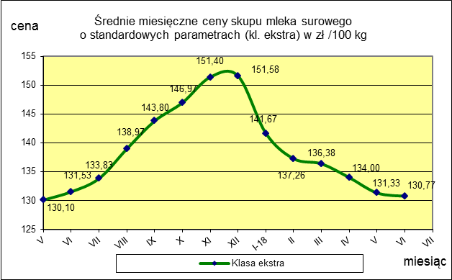
ŚREDNIA WAŻONA CENA SKUPU MLEKA ( NETTO) O STANDARDOWYCH PARAMETRACH (d. KL. EKSTRA) w zł/100kg

 |  |  | TOWAR |  | POLSKA
 |  |  |  |  | Cena [zł/100kg] |  | Miesięczna. zmiana ceny
 |  |  |  |  | czerwiec | maj
 |  |  | Mleko surowe do skupu o standardowych parametrach |  | 130.77 | 131.33 | -0.4

TOWAR | MAKROREGION
 | PÓŁNOCNY |  |  | CENTRALNY |  |  | POŁUDNIOWO-WSCHODNI |  |  | ZACHODNI
 | Cena [zł/100kg] |  | Miesięczna zmiana | Cena [zł/100kg] |  | Miesięczna zmiana | Cena [zł/100kg] |  | Miesięczna zmiana | Cena [zł/100kg] |  | Miesięczna zmiana
 | czerwiec | maj | ceny [%] | czerwiec | maj | ceny [%] | czerwiec | maj | ceny [%] | czerwiec | maj | ceny [%]
Mleko surowe do skupu o standardowych parametrach | 136.32 | 137.14 | -0.6 | 121.83 | 122.84 | -0.8 | 125.55 | 125.59 | 0.0 | 125.71 | 124.55 | 0.9

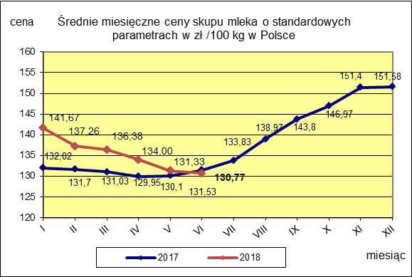

 |  |  |  |  |  |  | POLSKA
 |  |  |  |  |  | TOWAR | czerwiec 2018 | czerwiec 2017 | czerwiec 2016 | Zmiana ceny [%] w 2018r. w stos. do lat:
 |  |  |  |  |  |  |  |  |  | 2017r. | 2016r.
 |  |  |  |  |  | Mleko o standardowych parametrach | 130.77 | 131.53 | 101.75 | -0.6 | 28.5

